Vi phạm
Thời gian | Loại vi phạm | Lý do | Hình ảnh
2026-06-06 20:58:40 | Hardhat, Mask, Safety Vest | Phát hiện thiếu: HARDHAT, MASK, SAFETY VEST | 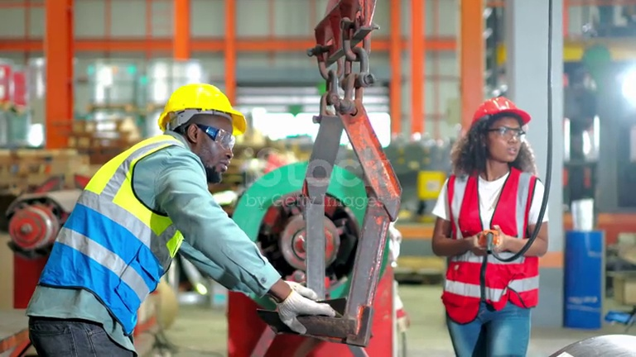
2026-06-06 20:58:46 | Hardhat, Mask | Phát hiện thiếu: HARDHAT, MASK | 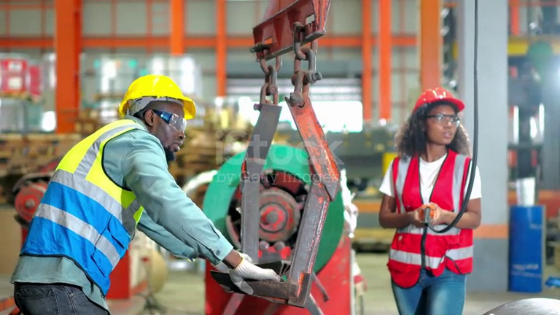
2026-06-06 20:58:51 | Hardhat, Mask | Phát hiện thiếu: HARDHAT, MASK | 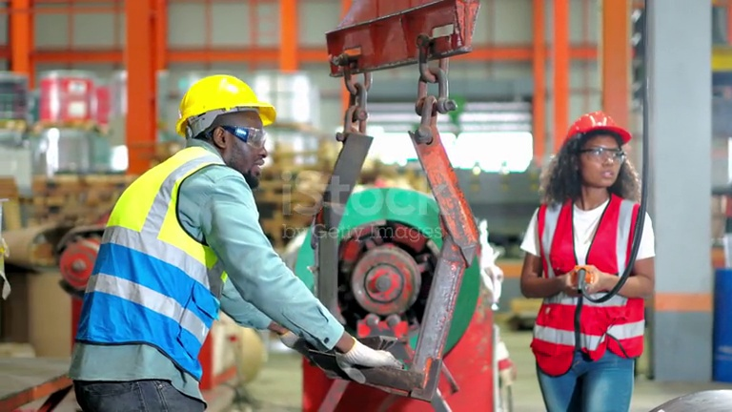
2026-06-06 20:58:56 | Mask | Phát hiện thiếu: MASK | 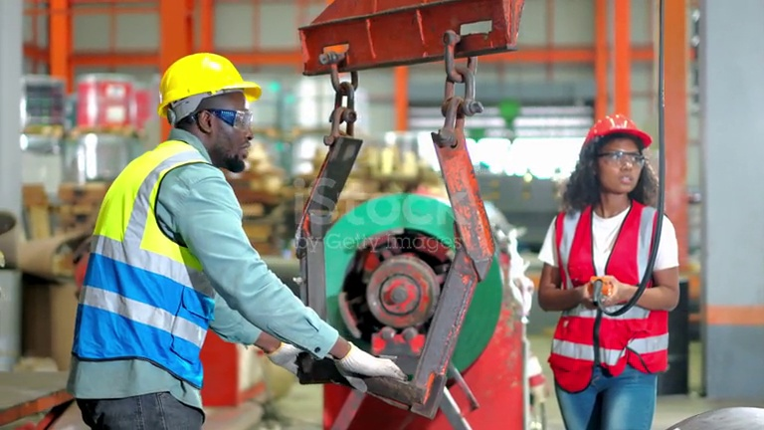
2026-06-06 20:59:01 | Mask | Phát hiện thiếu: MASK | 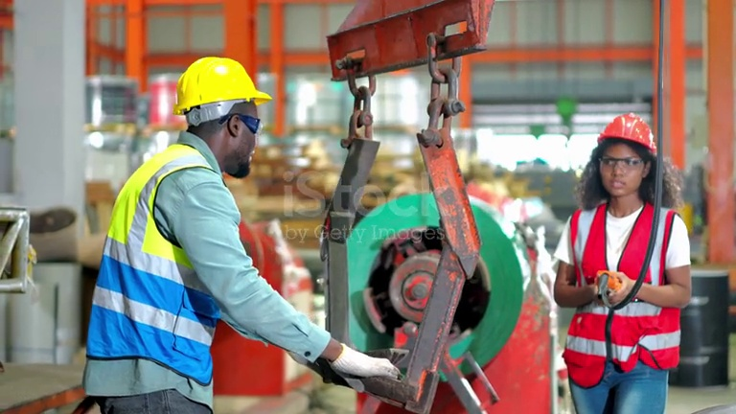
2026-06-06 20:59:06 | Mask | Phát hiện thiếu: MASK | 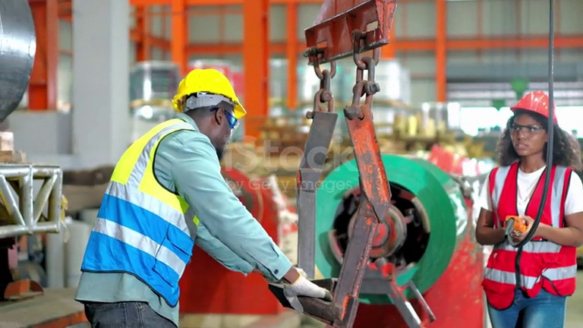
2026-06-06 20:59:11 | Mask | Phát hiện thiếu: MASK | 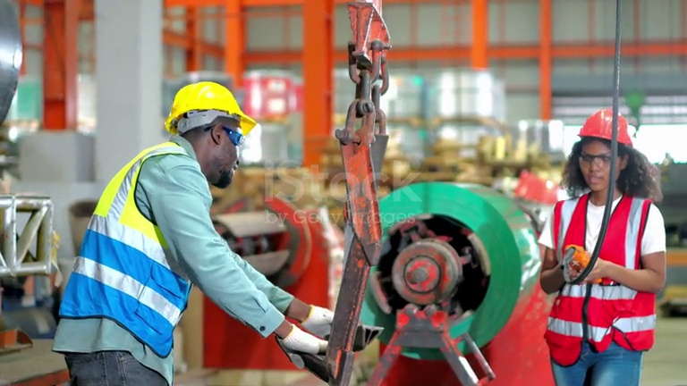
2026-06-06 20:59:41 | Hardhat, Safety Vest | Phát hiện thiếu: HARDHAT, SAFETY VEST | 

